Πίνακας
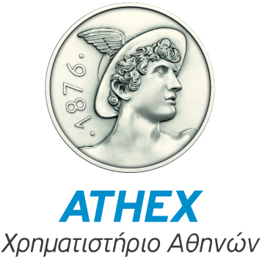 | Κατάσταση δικαιωμάτων ψήφου κατόχων warrants Πιστωτικών Ιδρυμάτων υπό την προϋπόθεση πλήρους εξάσκησής τους
 |  |  | Γνωστοποιήσεις μέχρι και |  |  |  |  | Γνωστοποιήσεις μέχρι και |  |  |  |  | Γνωστοποιήσεις μέχρι και |  |  |  |  | Γνωστοποιήσεις μέχρι και
 |  |  | 2016-02-26 |  |  |  |  | 2016-03-04 |  |  |  |  | 2016-03-11 |  |  |  |  | 2016-03-18
Κωδικός Εταιρίας | Ονομασία Πιστωτικού Ιδρύματος | Μέτοχος | % Υφισταμένων Δικαιωμάτων Ψήφου σε μετοχές | % Δικαιωμάτων Ψήφου σε μετοχές υπό την προϋπόθεση πλήρους εξάσκησης warrants που κατέχουν | Συνολικό % Δικαιωμάτων ψήφου υπό την προυπόθεση της πλήρους εξάσκησης warrants που κατέχουν | Ημερομηνία | Σημείωση | % Υφισταμένων Δικαιωμάτων Ψήφου σε μετοχές | % Δικαιωμάτων Ψήφου σε μετοχές υπό την προϋπόθεση πλήρους εξάσκησης warrants που κατέχουν | Συνολικό % Δικαιωμάτων ψήφου υπό την προυπόθεση της πλήρους εξάσκησης warrants που κατέχουν | Ημερομηνία | Σημείωση | % Υφισταμένων Δικαιωμάτων Ψήφου σε μετοχές | % Δικαιωμάτων Ψήφου σε μετοχές υπό την προϋπόθεση πλήρους εξάσκησης warrants που κατέχουν | Συνολικό % Δικαιωμάτων ψήφου υπό την προυπόθεση της πλήρους εξάσκησης warrants που κατέχουν | Ημερομηνία | Σημείωση | % Υφισταμένων Δικαιωμάτων Ψήφου σε μετοχές | % Δικαιωμάτων Ψήφου σε μετοχές υπό την προϋπόθεση πλήρους εξάσκησης warrants που κατέχουν | Συνολικό % Δικαιωμάτων ψήφου υπό την προυπόθεση της πλήρους εξάσκησης warrants που κατέχουν | Ημερομηνία | Σημείωση
57 | ΕΘΝΙΚΗ ΤΡΑΠΕΖΑ ΤΗΣ ΕΛΛΑΔΟΣ Α.Ε. | ΟΥΔΕΙΣ ΜΕΤΟΧΟΣ > 5% | - | - | - | - | - | - | - | - | - | - | - | - | - | - | - | - | - | - | - | -
63 | ΤΡΑΠΕΖΑ ΠΕΙΡΑΙΩΣ Α.Ε. | JOHN PAULSON | 9.120% | 0.010% | 9.130% | 2015-12-08 | 8 | 9.120% | 0.010% | 9.130% | 2015-12-08 | 8 | 9.120% | 0.010% | 9.130% | 2015-12-08 | 8 | 9.120% | 0.010% | 9.130% | 2015-12-08 | 8
278 | ALPHA ΤΡΑΠΕΖΑ Α.Ε. | JOHN PAULSON | 1.630% | 3.470% | 5.100% | 2014-04-04 | 6 | 1.630% | 3.470% | 5.100% | 2014-04-04 | 6 | 1.630% | 3.470% | 5.100% | 2014-04-04 | 6 | 1.630% | 3.470% | 5.100% | 2014-04-04 | 6

